Punto_Equilibrio
Paso 1 Inversión |  | Paso 2 Costos |  |  | Paso 3 Equilibrio |  | Paso 4 Pronóstico |  |  | Paso 5 Presupuesto | Paso 6 Evaluación Financiera

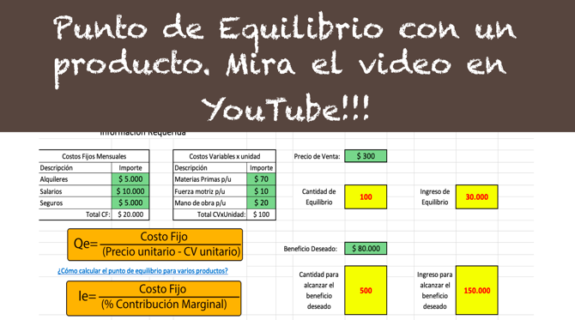
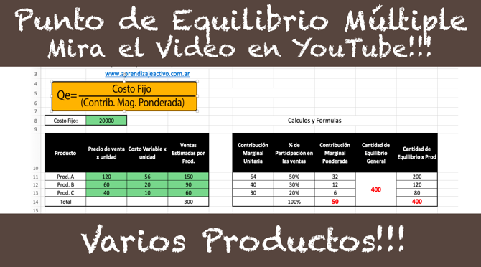
 | 3 Punto de Equilibrio

En esta punto se deben estimar los costos fijos mensuales y los costos variables por unidad. Se deben completar las celdas verdes, las celdas en gris se calculan por formula!!!

 |  | Costo Fijo Mensual: |  | 0 |  | Cálculos y Formulas

 |  | Producto | Precio de venta x unidad | Costo Variable x unidad | Ventas Estimadas por Prod. | Contribución Marginal Unitaria | % de Participación en las ventas | Contribución Marginal Ponderada | Cantidad de Equilibrio General | Cantidad de Equilibrio x Prod
 |  | Prod. A |  | 0 |  | 0 | #DIV/0! | #DIV/0! | #DIV/0! | #DIV/0!
 |  | Prod. B |  | 0 |  | 0 | #DIV/0! | #DIV/0! |  | #DIV/0!
 |  | Prod. C |  | 0 |  | 0 | #DIV/0! | #DIV/0! |  | #DIV/0!
 |  | Total unidades Vendidas: |  |  | 0 |  | #DIV/0! | #DIV/0! |  | #DIV/0!

Graficar Punto de Equilibrio
Paso 1 Inversión |  | Paso 2 Costos |  | Paso 3 Equilibrio | Paso 3 Grafico Equilibrio | Paso 4 Pronóstico | Paso 5 Presupuesto | Paso 6 Evaluación Financiera

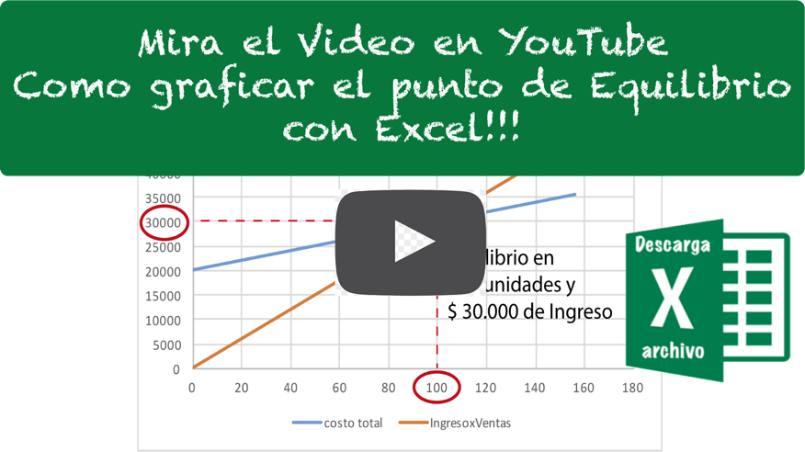
Gráficar el Punto de Equilibrio de la empresa
www.aprendizajeactivo.com.ar

Costos Fijos Mensuales
Descripción | Importe
Alquiler de oficina | $ 5,000
Salarios | $ 10,000 |  | Cantidad de Equilibrio: | 100
Expensas oficina | $ 5,000
 | costo total | IngresoxVentas
0 | 20000 | 0
1 | 20100 | 300
2 | 20200 | 600
3 | 20300 | 900
4 | 20400 | 1200
5 | 20500 | 1500
6 | 20600 | 1800
7 | 20700 | 2100
8 | 20800 | 2400
9 | 20900 | 2700
10 | 21000 | 3000
11 | 21100 | 3300
12 | 21200 | 3600
13 | 21300 | 3900
14 | 21400 | 4200
15 | 21500 | 4500
16 | 21600 | 4800
17 | 21700 | 5100
18 | 21800 | 5400
19 | 21900 | 5700
20 | 22000 | 6000
21 | 22100 | 6300
22 | 22200 | 6600
23 | 22300 | 6900
24 | 22400 | 7200
25 | 22500 | 7500
26 | 22600 | 7800
27 | 22700 | 8100
28 | 22800 | 8400
29 | 22900 | 8700
30 | 23000 | 9000
31 | 23100 | 9300
32 | 23200 | 9600
33 | 23300 | 9900
34 | 23400 | 10200
35 | 23500 | 10500
36 | 23600 | 10800
37 | 23700 | 11100
38 | 23800 | 11400
39 | 23900 | 11700
40 | 24000 | 12000
41 | 24100 | 12300
42 | 24200 | 12600
43 | 24300 | 12900
44 | 24400 | 13200
45 | 24500 | 13500
46 | 24600 | 13800
47 | 24700 | 14100
48 | 24800 | 14400
49 | 24900 | 14700
...
Total CF: | $ 20,000
 |  |  | Ingreso de Equilibrio | $ 30,000
Costos Variables x unidad
Descripción | Importe
Materias Primas p/u | $ 60
Fuerza motriz p/u | $ 10
mano de obra p/u | $ 30
Total CVxUnidad: | $ 100

Precio de venta x Un. | $ 300

Unidades vendidas | costo total | IngresoxVentas
0 | 20000 | 0
1 | 20100 | 300
2 | 20200 | 600
3 | 20300 | 900
4 | 20400 | 1200
5 | 20500 | 1500
6 | 20600 | 1800
7 | 20700 | 2100
8 | 20800 | 2400
9 | 20900 | 2700
10 | 21000 | 3000
11 | 21100 | 3300
12 | 21200 | 3600
13 | 21300 | 3900
14 | 21400 | 4200
15 | 21500 | 4500
16 | 21600 | 4800
17 | 21700 | 5100
18 | 21800 | 5400
19 | 21900 | 5700
20 | 22000 | 6000
21 | 22100 | 6300
22 | 22200 | 6600
23 | 22300 | 6900
24 | 22400 | 7200
25 | 22500 | 7500
26 | 22600 | 7800
27 | 22700 | 8100
28 | 22800 | 8400
29 | 22900 | 8700
30 | 23000 | 9000
31 | 23100 | 9300
32 | 23200 | 9600
33 | 23300 | 9900
34 | 23400 | 10200
35 | 23500 | 10500
36 | 23600 | 10800
37 | 23700 | 11100
38 | 23800 | 11400
39 | 23900 | 11700
40 | 24000 | 12000
41 | 24100 | 12300
42 | 24200 | 12600
43 | 24300 | 12900
44 | 24400 | 13200
45 | 24500 | 13500
46 | 24600 | 13800
47 | 24700 | 14100
48 | 24800 | 14400
49 | 24900 | 14700
50 | 25000 | 15000
51 | 25100 | 15300
52 | 25200 | 15600
53 | 25300 | 15900
54 | 25400 | 16200
55 | 25500 | 16500
56 | 25600 | 16800
57 | 25700 | 17100
58 | 25800 | 17400
59 | 25900 | 17700
60 | 26000 | 18000
61 | 26100 | 18300
62 | 26200 | 18600
63 | 26300 | 18900
64 | 26400 | 19200
65 | 26500 | 19500
66 | 26600 | 19800
67 | 26700 | 20100
68 | 26800 | 20400
69 | 26900 | 20700
70 | 27000 | 21000
71 | 27100 | 21300
72 | 27200 | 21600
73 | 27300 | 21900
74 | 27400 | 22200
75 | 27500 | 22500
76 | 27600 | 22800
77 | 27700 | 23100
78 | 27800 | 23400
79 | 27900 | 23700
80 | 28000 | 24000
81 | 28100 | 24300
82 | 28200 | 24600
83 | 28300 | 24900
84 | 28400 | 25200
85 | 28500 | 25500
86 | 28600 | 25800
87 | 28700 | 26100
88 | 28800 | 26400
89 | 28900 | 26700
90 | 29000 | 27000
91 | 29100 | 27300
92 | 29200 | 27600
93 | 29300 | 27900
94 | 29400 | 28200
95 | 29500 | 28500
96 | 29600 | 28800
97 | 29700 | 29100
98 | 29800 | 29400
99 | 29900 | 29700
100 | 30000 | 30000
101 | 30100 | 30300
102 | 30200 | 30600
103 | 30300 | 30900
104 | 30400 | 31200
105 | 30500 | 31500
106 | 30600 | 31800
107 | 30700 | 32100
108 | 30800 | 32400
109 | 30900 | 32700
110 | 31000 | 33000
111 | 31100 | 33300
112 | 31200 | 33600
113 | 31300 | 33900
114 | 31400 | 34200
115 | 31500 | 34500
116 | 31600 | 34800
117 | 31700 | 35100
118 | 31800 | 35400
119 | 31900 | 35700
120 | 32000 | 36000
121 | 32100 | 36300
122 | 32200 | 36600
123 | 32300 | 36900
124 | 32400 | 37200
125 | 32500 | 37500
126 | 32600 | 37800
127 | 32700 | 38100
128 | 32800 | 38400
129 | 32900 | 38700
130 | 33000 | 39000
131 | 33100 | 39300
132 | 33200 | 39600
133 | 33300 | 39900
134 | 33400 | 40200
135 | 33500 | 40500
136 | 33600 | 40800
137 | 33700 | 41100
138 | 33800 | 41400
139 | 33900 | 41700
140 | 34000 | 42000
141 | 34100 | 42300
142 | 34200 | 42600
143 | 34300 | 42900
144 | 34400 | 43200
145 | 34500 | 43500
146 | 34600 | 43800
147 | 34700 | 44100
148 | 34800 | 44400
149 | 34900 | 44700
150 | 35000 | 45000
151 | 35100 | 45300
152 | 35200 | 45600
153 | 35300 | 45900
154 | 35400 | 46200
155 | 35500 | 46500
156 | 35600 | 46800

Evaluación_Financiera
Paso 1 Inversión |  | Paso 2 Costos |  | Paso 3 Equilibrio |  | Paso 4 Pronóstico | Paso 5 Presupuesto | Paso 6 Evaluación Financiera

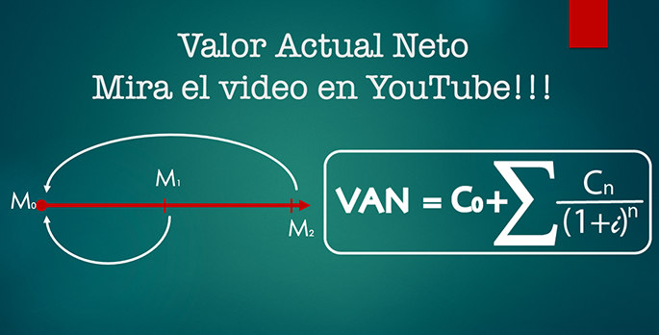
Análisis Financiero: Valor Actual Neto

 | Momento | Flujo de Fondos
 | 0 | 0 | Tasa de Interes= |  | Costo de oportunidad = 0,02
 | 1 | 0
 | 2 | 0 |  |  | Proyecto no Evaluado
 | 3 | 0 | VAN =
 | 4 | 0
 | 5 | 0
 | 6 | 0 | TIR= | #NUM! | En la celda F12 se debe colocar =C9+VNA(F9;C10:C21) esto calculará el valor actual neto del flujo de fondos
 | 7 | 0
 | 8 | 0

 | 9 | 0 | VAN =
 | 10 | 0
 | 11 | 0
 | 12 | 0

